PairLD30
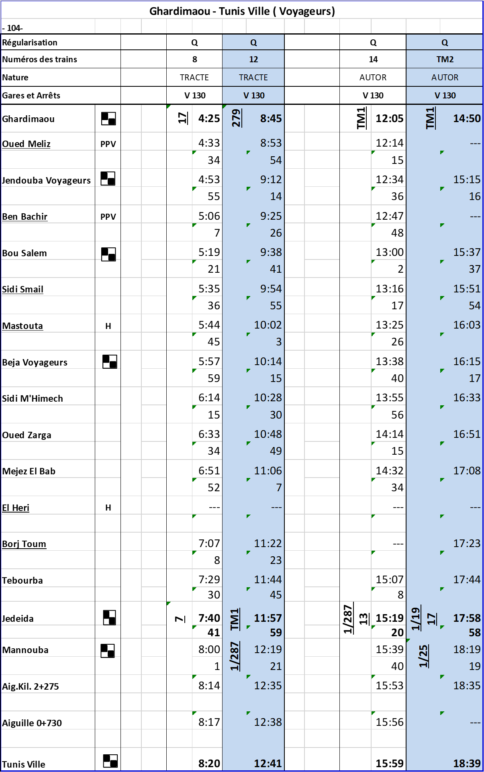
Station | 602 | 604 | 606 | 608 | 610 | 612 | 614 | 616 | 618 | 620 | 622 | 624 | 626 | 628 | 630 | 632 | 634 | 636 | 638 | 640 | 642 | 644 | 646 | 648 | 650 | 652 | 654 | 656 | 658 | 660 | 662 | 664 | 666 | 668 | 8 | 12 | 14 | TM2 | 01TA004 | 01TA010
Gobba_Ville | 4:55:00 | 5:25:00 | 5:55:00 | 6:25:00 | 6:55:00 | 7:20:00 | 7:55:00 | 8:25:00 | 8:55:00 | 9:25:00 | 9:55:00 | 10:25:00 | 10:55:00 | 11:25:00 | 11:55:00 | 12:25:00 | 12:55:00 | 13:25:00 | 13:55:00 | 14:25:00 | 14:55:00 | 15:25:00 | 15:55:00 | 16:25:00 | 16:55:00 | 17:25:00 | 17:55:00 | 18:25:00 | 18:55:00 | 19:25:00 | 19:55:00 | 20:25:00 | 20:55:00 | 21:25:00 | 7:53:00 | 12:13:00 | 15:32:00 | 18:11:00 | 7:30:00 | 9:49:00
Gobaa | #REF! | #REF! | #REF! | #REF! | #REF! | #REF! | #REF! | #REF! | #REF! | #REF! | #REF! | #REF! | #REF! | #REF! | #REF! | #REF! | #REF! | #REF! | #REF! | #REF! | #REF! | #REF! | #REF! | #REF! | #REF! | #REF! | #REF! | #REF! | #REF! | #REF! | #REF! | #REF! | #REF! | #REF! | 7:56:00 | 12:16:00 | 15:35:00 | 18:14:00 | 7:33:00 | 9:52:00
Gobaa | #REF! | #REF! | #REF! | #REF! | #REF! | #REF! | #REF! | #REF! | #REF! | #REF! | #REF! | #REF! | #REF! | #REF! | #REF! | #REF! | #REF! | #REF! | #REF! | #REF! | #REF! | #REF! | #REF! | #REF! | #REF! | #REF! | #REF! | #REF! | #REF! | #REF! | #REF! | #REF! | #REF! | #REF! | 7:56:00 | 12:16:00 | 15:35:00 | 18:14:00 | 7:33:00 | 9:52:00
Les Orangers | #REF! | #REF! | #REF! | #REF! | #REF! | #REF! | #REF! | #REF! | #REF! | #REF! | #REF! | #REF! | #REF! | #REF! | #REF! | #REF! | #REF! | #REF! | #REF! | #REF! | #REF! | #REF! | #REF! | #REF! | #REF! | #REF! | #REF! | #REF! | #REF! | #REF! | #REF! | #REF! | #REF! | #REF! | 7:58:00 | 12:18:00 | 15:37:00 | 18:16:00 | 7:35:00 | 9:54:00
Les Orangers | #REF! | #REF! | #REF! | #REF! | #REF! | #REF! | #REF! | #REF! | #REF! | #REF! | #REF! | #REF! | #REF! | #REF! | #REF! | #REF! | #REF! | #REF! | #REF! | #REF! | #REF! | #REF! | #REF! | #REF! | #REF! | #REF! | #REF! | #REF! | #REF! | #REF! | #REF! | #REF! | #REF! | #REF! | 7:58:00 | 12:18:00 | 15:37:00 | 18:16:00 | 7:35:00 | 9:54:00
Manouba | #REF! | #REF! | #REF! | #REF! | #REF! | #REF! | #REF! | #REF! | #REF! | #REF! | #REF! | #REF! | #REF! | #REF! | #REF! | #REF! | #REF! | #REF! | #REF! | #REF! | #REF! | #REF! | #REF! | #REF! | #REF! | #REF! | #REF! | #REF! | #REF! | #REF! | #REF! | #REF! | #REF! | #REF! | 8:00:00 | 12:20:00 | 15:39:00 | 18:18:00 | 7:37:00 | 9:56:00
Manouba | #REF! | #REF! | #REF! | #REF! | #REF! | #REF! | #REF! | #REF! | #REF! | #REF! | #REF! | #REF! | #REF! | #REF! | #REF! | #REF! | #REF! | #REF! | #REF! | #REF! | #REF! | #REF! | #REF! | #REF! | #REF! | #REF! | #REF! | #REF! | #REF! | #REF! | #REF! | #REF! | #REF! | #REF! | 8:00:30 | 12:20:30 | 15:40:00 | 18:19:00 | 7:38:00 | 9:57:00
Pk: 8+420 | #REF! | #REF! | #REF! | #REF! | #REF! | #REF! | #REF! | #REF! | #REF! | #REF! | #REF! | #REF! | #REF! | #REF! | #REF! | #REF! | #REF! | #REF! | #REF! | #REF! | #REF! | #REF! | #REF! | #REF! | #REF! | #REF! | #REF! | #REF! | #REF! | #REF! | #REF! | #REF! | #REF! | #REF! | #REF! | #REF! | #REF! | #REF! | #REF! | #REF!
Pk: 8+421
El Bortal | #REF! | #REF! | #REF! | #REF! | #REF! | #REF! | #REF! | #REF! | #REF! | #REF! | #REF! | #REF! | #REF! | #REF! | #REF! | #REF! | #REF! | #REF! | #REF! | #REF! | #REF! | #REF! | #REF! | #REF! | #REF! | #REF! | #REF! | #REF! | #REF! | #REF! | #REF! | #REF! | #REF! | #REF! | #REF! | #REF! | #REF! | #REF! | #REF! | #REF!
El Bortal | #REF! | #REF! | #REF! | #REF! | #REF! | #REF! | #REF! | #REF! | #REF! | #REF! | #REF! | #REF! | #REF! | #REF! | #REF! | #REF! | #REF! | #REF! | #REF! | #REF! | #REF! | #REF! | #REF! | #REF! | #REF! | #REF! | #REF! | #REF! | #REF! | #REF! | #REF! | #REF! | #REF! | #REF! | #REF! | #REF! | #REF! | #REF! | #REF! | #REF!
Le Bardo | #REF! | #REF! | #REF! | #REF! | #REF! | #REF! | #REF! | #REF! | #REF! | #REF! | #REF! | #REF! | #REF! | #REF! | #REF! | #REF! | #REF! | #REF! | #REF! | #REF! | #REF! | #REF! | #REF! | #REF! | #REF! | #REF! | #REF! | #REF! | #REF! | #REF! | #REF! | #REF! | #REF! | #REF! | #REF! | #REF! | #REF! | #REF! | #REF! | #REF!
Le Bardo | #REF! | #REF! | #REF! | #REF! | #REF! | #REF! | #REF! | #REF! | #REF! | #REF! | #REF! | #REF! | #REF! | #REF! | #REF! | #REF! | #REF! | #REF! | #REF! | #REF! | #REF! | #REF! | #REF! | #REF! | #REF! | #REF! | #REF! | #REF! | #REF! | #REF! | #REF! | #REF! | #REF! | #REF! | #REF! | #REF! | #REF! | #REF! | #REF! | #REF!
Erraoudha | #REF! | #REF! | #REF! | #REF! | #REF! | #REF! | #REF! | #REF! | #REF! | #REF! | #REF! | #REF! | #REF! | #REF! | #REF! | #REF! | #REF! | #REF! | #REF! | #REF! | #REF! | #REF! | #REF! | #REF! | #REF! | #REF! | #REF! | #REF! | #REF! | #REF! | #REF! | #REF! | #REF! | #REF! | #REF! | #REF! | #REF! | #REF! | #REF! | #REF!
Erraoudha | #REF! | #REF! | #REF! | #REF! | #REF! | #REF! | #REF! | #REF! | #REF! | #REF! | #REF! | #REF! | #REF! | #REF! | #REF! | #REF! | #REF! | #REF! | #REF! | #REF! | #REF! | #REF! | #REF! | #REF! | #REF! | #REF! | #REF! | #REF! | #REF! | #REF! | #REF! | #REF! | #REF! | #REF! | #REF! | #REF! | #REF! | #REF! | #REF! | #REF!
Mellassine | #REF! | #REF! | #REF! | #REF! | #REF! | #REF! | #REF! | #REF! | #REF! | #REF! | #REF! | #REF! | #REF! | #REF! | #REF! | #REF! | #REF! | #REF! | #REF! | #REF! | #REF! | #REF! | #REF! | #REF! | #REF! | #REF! | #REF! | #REF! | #REF! | #REF! | #REF! | #REF! | #REF! | #REF! | #REF! | #REF! | #REF! | #REF! | #REF! | #REF!
Mellassine | #REF! | #REF! | #REF! | #REF! | #REF! | #REF! | #REF! | #REF! | #REF! | #REF! | #REF! | #REF! | #REF! | #REF! | #REF! | #REF! | #REF! | #REF! | #REF! | #REF! | #REF! | #REF! | #REF! | #REF! | #REF! | #REF! | #REF! | #REF! | #REF! | #REF! | #REF! | #REF! | #REF! | #REF! | #REF! | #REF! | #REF! | #REF! | #REF! | #REF!
Saida Mannoubia | #REF! | #REF! | #REF! | #REF! | #REF! | #REF! | #REF! | #REF! | #REF! | #REF! | #REF! | #REF! | #REF! | #REF! | #REF! | #REF! | #REF! | #REF! | #REF! | #REF! | #REF! | #REF! | #REF! | #REF! | #REF! | #REF! | #REF! | #REF! | #REF! | #REF! | #REF! | #REF! | #REF! | #REF! | #REF! | #REF! | #REF! | #REF! | #REF! | #REF!
Saida Mannoubia | #REF! | #REF! | #REF! | #REF! | #REF! | #REF! | #REF! | #REF! | #REF! | #REF! | #REF! | #REF! | #REF! | #REF! | #REF! | #REF! | #REF! | #REF! | #REF! | #REF! | #REF! | #REF! | #REF! | #REF! | #REF! | #REF! | #REF! | #REF! | #REF! | #REF! | #REF! | #REF! | #REF! | #REF! | #REF! | #REF! | #REF! | #REF! | #REF! | #REF!
Tunis ville | #REF! | #REF! | #REF! | #REF! | #REF! | #REF! | #REF! | #REF! | #REF! | #REF! | #REF! | #REF! | #REF! | #REF! | #REF! | #REF! | #REF! | #REF! | #REF! | #REF! | #REF! | #REF! | #REF! | #REF! | #REF! | #REF! | #REF! | #REF! | #REF! | #REF! | #REF! | #REF! | #REF! | #REF! | #REF! | #REF! | #REF! | #REF! | #REF! | #REF!

